環境構築_XAMPP
PHP開発環境構築（Windows）----XAMPP

ソフトウェア(XAMPP)をインストールして配置する
参考：https://netbeans.org/kb/docs/php/configure-php-environment-windows.html#settingUpEnvironment

１．XAMPPパッケージを利用する
・XAMPPをインストールして配置する
・XAMPPのインストールをチェックする
・Xdebugをインストールして配置する
２．構成要素を順番にインストールする
・Apache HTTP Server
・PHP Engine
・MySQL Database Server
・XDebug

・XAMPPをインストールして配置する
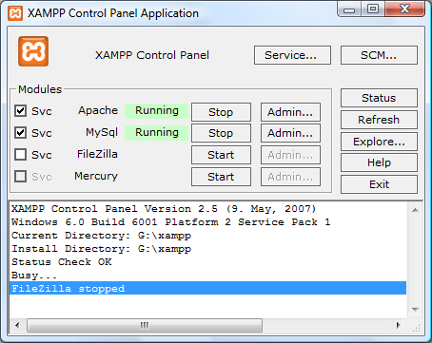

・XAMPPのインストールをチェックする
URL: http://localhost
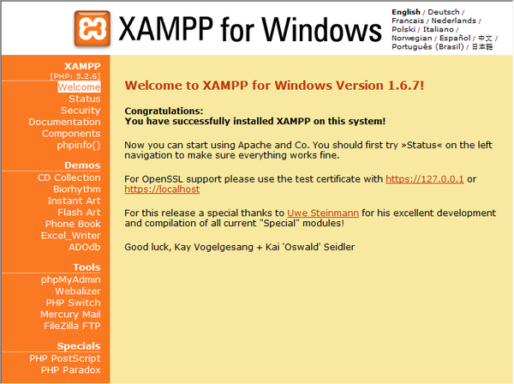

・MySQLサービスをチェックするため、Windowsを再起動して、ブラウザにもう一度チェックして：http://localhost
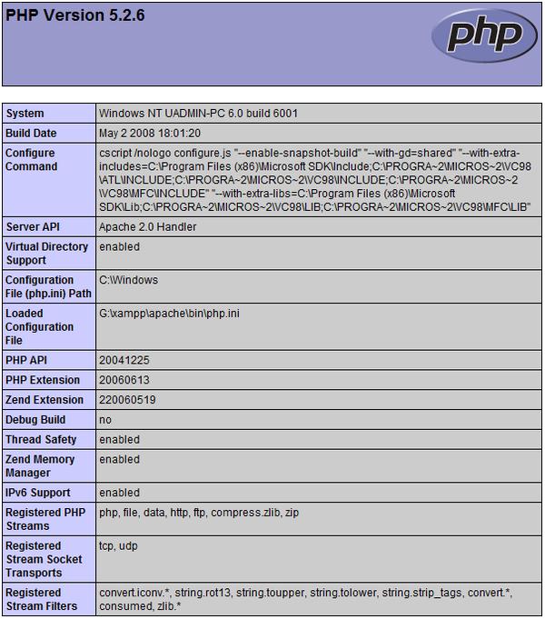

・Xdebugをインストールして配置する
１．php.iniを設定：
（XAMPP_HOME\php\php.ini）コメントを消す
zend_extension = "XAMPP_HOME\php\ext\php_xdebug.dll"
xdebug.remote_host=localhost. => xdebug.remote_host=127.0.0.1
xdebug.remote_enable = 0 => xdebug.remote_enable = 1
xdebug.remote_handler = "dbgp"
xdebug.remote_port = 9000
３・php.iniを保存して、 XAMPP Control Panel Application を再起動すると、 Apache serverを再起動します

・Apache HTTP Server
http://localhost/
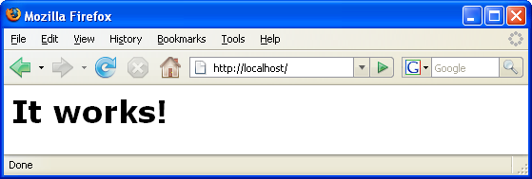

トラブルでしたら
Aphcheサーバーを再起動して、 httpd.conf をチェックします。下記の設定がなければ、追加します。
AddType Application/x-httpd-php .php
LoadModule php5_module "C:/xampp/php/php5apache2_4.dll"
Aphcheサーバーを再起動して、 http://localhost:<port>/test.php をチェックします

・MySQL Database Server
参考：https://netbeans.org/kb/docs/ide/install-and-configure-mysql-server.html

